画面レイアウト
 |  | システム名 |  | 画面ID |  |  |  | レポート詳細

 |  | 見積もり承認システム |  | D0002 |  |  |  | 画面レイアウト

概要
 | レポートの詳細を表示する

画面レイアウト

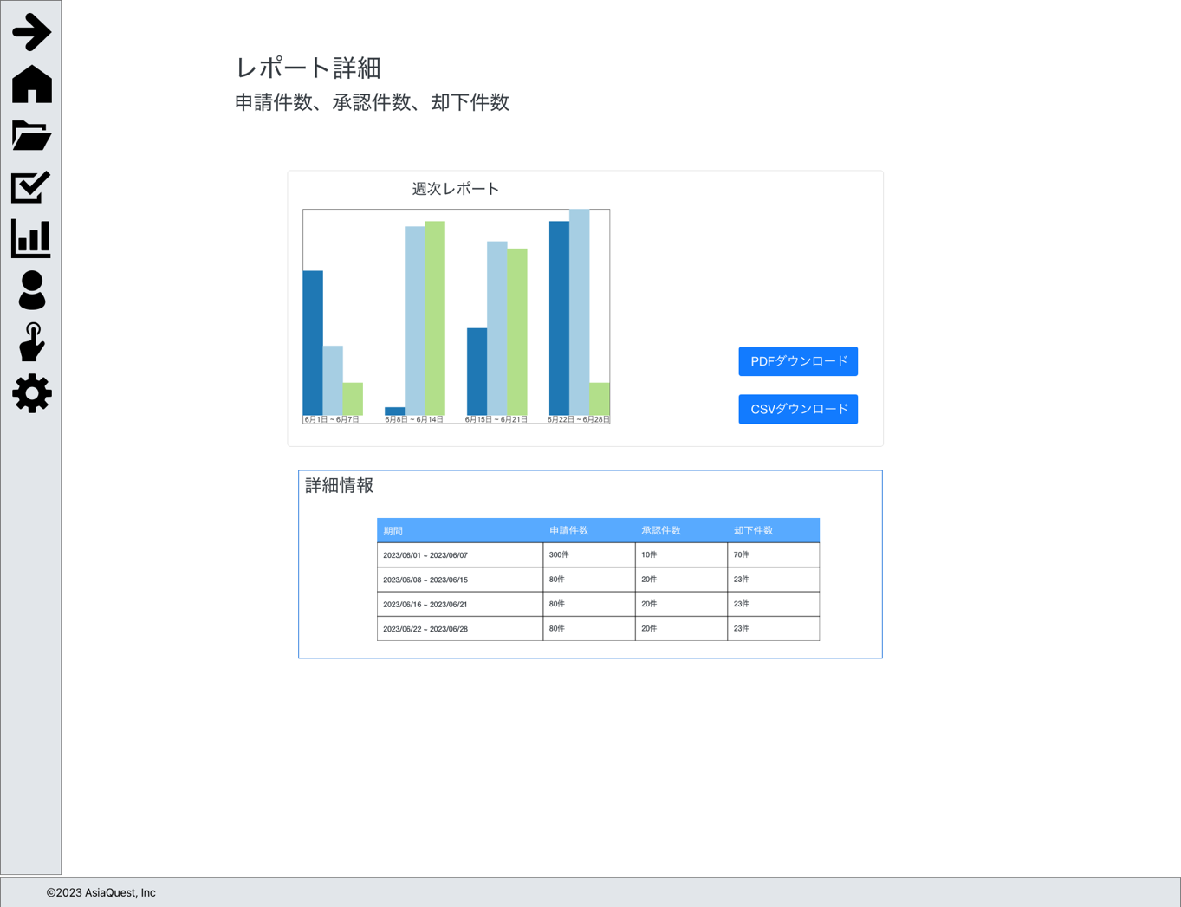

画面項目
No | 項目名 |  | タイプ |  | 必須 | I/O | 桁数 |  | 入力制限 | 初期値 | 参照先 |  | 備考
 |  |  |  |  |  |  |  |  |  |  | テーブル名 | カラム名
 | レポート表示 |  |  |  |  |  |  |  |  |  |  |  | 週次、月次、年次それぞれの表示を行う
1 | グラフ表示 |  |  |  | - | - | - |  | - | - | - | -
2 | CSVダウンロード |  | button |  | - | - | - |  | - | - | - | -
3 | PDFダウンロード |  | button |  | - | - | - |  | - | - | - | -

 | グラフ表示（件数の場合） |  |  |  |  |  |  |  |  |  |  |  | 週次、月次、年次それぞれの表示を行う
1 | 期間 |  |  |  | - | - | - |  | - | - | - | -
2 | 申請件数 |  | text |  | - | - | - |  | - | - | 申請 | カウント
3 | 承認件数 |  | text |  | - | - | - |  | - | - | 申請 | カウント | ステータス = 4:承認
4 | 却下件数 |  | text |  | - | - | - |  | - | - | 申請 | カウント | ステータス = 5:却下

 | グラフ表示（金額の場合） |  |  |  |  |  |  |  |  |  |  |  | 週次、月次、年次それぞれの表示を行う
1 | 期間 |  |  |  | - | - | - |  | - | - | - | -
2 | 1000万以下 |  | text |  | - | - | - |  | - | - | 申請 | カウント | 金額 <= 1000万
3 | 5000万以下 |  | text |  | - | - | - |  | - | - | 申請 | カウント | 1000万 < 金額 <= 5000万
4 | 1億以下 |  | text |  | - | - | - |  | - | - | 申請 | カウント | 5000万 < 金額 <= 1億
5 | 1億以上 |  | text |  | - | - | - |  | - | - | 申請 | カウント | 1億 < 金額

操作アクション
1. | 画面初期表示
 | レポート情報を一覧で表示する

2. | [CSVダウンロード]ボタン押下
 | 該当のレポートのCSVダウンロードを行う

3. | [PDFダウンロード]ボタン押下
 | 該当のレポートのPDFダウンロードを行う

制限・特記事項

処理詳細
 | システム名 |  | 画面ID |  |  |  |  |  |  |  |  | レポート詳細

 | 見積もり承認システム |  | D0002 |  |  |  |  |  |  |  |  | 処理詳細

イベント |  | 処理詳細
画面初期表示時 |  | ⅰ. 取得対象項目に内容に応じて1,2（週次、月次、年次）の取得を行う
 |  |  | 1. 申請件数、承認件数、却下件数取得
 |  |  |  | 1-1. 週次情報の取得
 |  |  |  |  | a. 申請件数の取得
 |  |  |  |  |  | 取得先
 |  |  |  |  |  |  | 申請テーブル
 |  |  |  |  |  | グルーピング条件
 |  |  |  |  |  |  | 実行日から1週間毎、6週間分

 |  |  |  |  | b. 承認件数の取得
 |  |  |  |  |  | 取得先
 |  |  |  |  |  |  | 申請テーブル
 |  |  |  |  |  | 取得条件
 |  |  |  |  |  |  | ステータス |  | = | 4:承認
 |  |  |  |  |  | グルーピング条件
 |  |  |  |  |  |  | 実行日から1週間毎、6週間分

 |  |  |  |  | c. 却下件数の取得
 |  |  |  |  |  | 取得先
 |  |  |  |  |  |  | 申請テーブル
 |  |  |  |  |  | 取得条件
 |  |  |  |  |  |  | ステータス |  | = | 5:承認
 |  |  |  |  |  | グルーピング条件
 |  |  |  |  |  |  | 実行日から1週間毎、6週間分

 |  |  |  | 1-2. 月次情報の取得
 |  |  |  |  | a. 申請件数の取得
 |  |  |  |  |  | 取得先
 |  |  |  |  |  |  | 申請テーブル
 |  |  |  |  |  | グルーピング条件
 |  |  |  |  |  |  | 実行日から1ヶ月毎、6ヶ月分

 |  |  |  |  | b. 承認件数の取得
 |  |  |  |  |  | 取得先
 |  |  |  |  |  |  | 申請テーブル
 |  |  |  |  |  | 取得条件
 |  |  |  |  |  |  | ステータス |  | = | 4:承認
 |  |  |  |  |  | グルーピング条件
 |  |  |  |  |  |  | 実行日から1ヶ月毎、6ヶ月分

 |  |  |  |  | c. 却下件数の取得
 |  |  |  |  |  | 取得先
 |  |  |  |  |  |  | 申請テーブル
 |  |  |  |  |  | 取得条件
 |  |  |  |  |  |  | ステータス |  | = | 5:承認
 |  |  |  |  |  | グルーピング条件
 |  |  |  |  |  |  | 実行日から1ヶ月毎、6ヶ月分

 |  |  |  | 1-3. 年次情報の取得
 |  |  |  |  | a. 申請件数の取得
 |  |  |  |  |  | 取得先
 |  |  |  |  |  |  | 申請テーブル
 |  |  |  |  |  | グルーピング条件
 |  |  |  |  |  |  | 実行日から1年毎、6年分

 |  |  |  |  | b. 承認件数の取得
 |  |  |  |  |  | 取得先
 |  |  |  |  |  |  | 申請テーブル
 |  |  |  |  |  | 取得条件
 |  |  |  |  |  |  | ステータス |  | = | 4:承認
 |  |  |  |  |  | グルーピング条件
 |  |  |  |  |  |  | 実行日から1年毎、6年分

 |  |  |  |  | c. 却下件数の取得
 |  |  |  |  |  | 取得先
 |  |  |  |  |  |  | 申請テーブル
 |  |  |  |  |  | 取得条件
 |  |  |  |  |  |  | ステータス |  | = | 5:承認
 |  |  |  |  |  | グルーピング条件
 |  |  |  |  |  |  | 実行日から1年毎、6年分

 |  |  | 2. 金額（1000万以下,5000万以下,1億以下,1億以上)件数取得
 |  |  |  | 2-1. 週次情報の取得
 |  |  |  |  | a. 1000万以下の取得
 |  |  |  |  |  | 取得先
 |  |  |  |  |  |  | 申請テーブル
 |  |  |  |  |  | 取得条件
 |  |  |  |  |  |  | 金額 |  | >= |  | 10,000,000
 |  |  |  |  |  | グルーピング条件
 |  |  |  |  |  |  | 実行日から1週間毎、6週間分

 |  |  |  |  | b. 5000万以下の取得
 |  |  |  |  |  | 取得先
 |  |  |  |  |  |  | 申請テーブル
 |  |  |  |  |  | 取得条件
 |  |  |  |  |  |  | 金額 |  | < |  | 10,000,000
 |  |  |  |  |  |  | 金額 |  | >= |  | 50,000,000
 |  |  |  |  |  | グルーピング条件
 |  |  |  |  |  |  | 実行日から1週間毎、6週間分

 |  |  |  |  | c. 1億以下の取得
 |  |  |  |  |  | 取得先
 |  |  |  |  |  |  | 申請テーブル
 |  |  |  |  |  | 取得条件
 |  |  |  |  |  |  | 金額 |  | < |  | 50,000,000
 |  |  |  |  |  |  | 金額 |  | >= |  | 100,000,000
 |  |  |  |  |  | グルーピング条件
 |  |  |  |  |  |  | 実行日から1週間毎、6週間分

 |  |  |  |  | d. 1億以上の取得
 |  |  |  |  |  | 取得先
 |  |  |  |  |  |  | 申請テーブル
 |  |  |  |  |  | 取得条件
 |  |  |  |  |  |  | 金額 |  | < |  | 100,000,000
 |  |  |  |  |  | グルーピング条件
 |  |  |  |  |  |  | 実行日から1週間毎、6週間分

 |  |  |  | 2-2. 月次情報の取得
 |  |  |  |  | a. 1000万以下の取得
 |  |  |  |  |  | 取得先
 |  |  |  |  |  |  | 申請テーブル
 |  |  |  |  |  | 取得条件
 |  |  |  |  |  |  | 金額 |  | >= |  | 10,000,000
 |  |  |  |  |  | グルーピング条件
 |  |  |  |  |  |  | 実行日から1ヶ月毎、6ヶ月分

 |  |  |  |  | b. 5000万以下の取得
 |  |  |  |  |  | 取得先
 |  |  |  |  |  |  | 申請テーブル
 |  |  |  |  |  | 取得条件
 |  |  |  |  |  |  | 金額 |  | < |  | 10,000,000
 |  |  |  |  |  |  | 金額 |  | >= |  | 50,000,000
 |  |  |  |  |  | グルーピング条件
 |  |  |  |  |  |  | 実行日から1ヶ月毎、6ヶ月分

 |  |  |  |  | c. 1億以下の取得
 |  |  |  |  |  | 取得先
 |  |  |  |  |  |  | 申請テーブル
 |  |  |  |  |  | 取得条件
 |  |  |  |  |  |  | 金額 |  | < |  | 50,000,000
 |  |  |  |  |  |  | 金額 |  | >= |  | 100,000,000
 |  |  |  |  |  | グルーピング条件
 |  |  |  |  |  |  | 実行日から1ヶ月毎、6ヶ月分

 |  |  |  |  | d. 1億以上の取得
 |  |  |  |  |  | 取得先
 |  |  |  |  |  |  | 申請テーブル
 |  |  |  |  |  | 取得条件
 |  |  |  |  |  |  | 金額 |  | < |  | 100,000,000
 |  |  |  |  |  | グルーピング条件
 |  |  |  |  |  |  | 実行日から1ヶ月毎、6ヶ月分

 |  |  |  | 2-3. 年次情報の取得
 |  |  |  |  | a. 1000万以下の取得
 |  |  |  |  |  | 取得先
 |  |  |  |  |  |  | 申請テーブル
 |  |  |  |  |  | 取得条件
 |  |  |  |  |  |  | 金額 |  | >= |  | 10,000,000
 |  |  |  |  |  | グルーピング条件
 |  |  |  |  |  |  | 実行日から1年毎、6年分

 |  |  |  |  | b. 5000万以下の取得
 |  |  |  |  |  | 取得先
 |  |  |  |  |  |  | 申請テーブル
 |  |  |  |  |  | 取得条件
 |  |  |  |  |  |  | 金額 |  | < |  | 10,000,000
 |  |  |  |  |  |  | 金額 |  | >= |  | 50,000,000
 |  |  |  |  |  | グルーピング条件
 |  |  |  |  |  |  | 実行日から1年毎、6年分

 |  |  |  |  | c. 1億以下の取得
 |  |  |  |  |  | 取得先
 |  |  |  |  |  |  | 申請テーブル
 |  |  |  |  |  | 取得条件
 |  |  |  |  |  |  | 金額 |  | < |  | 50,000,000
 |  |  |  |  |  |  | 金額 |  | >= |  | 100,000,000
 |  |  |  |  |  | グルーピング条件
 |  |  |  |  |  |  | 実行日から1年毎、6年分

 |  |  |  |  | d. 1億以上の取得
 |  |  |  |  |  | 取得先
 |  |  |  |  |  |  | 申請テーブル
 |  |  |  |  |  | 取得条件
 |  |  |  |  |  |  | 金額 |  | < |  | 100,000,000
 |  |  |  |  |  | グルーピング条件
 |  |  |  |  |  |  | 実行日から1年毎、6年分

 |  | 3. 画面表示
 |  |  | ・正常系
 |  |  |  | 取得した情報を元にグラフを生成し、画面に表示する。
 |  |  |  | 表示項目は[画面レイアウト]シートの画面項目を参照。

 |  |  | ・異常系
 |  |  |  | 例外が発生した場合、500エラー画面を表示する。

[CSVダウンロード]ボタン押下時 |  | 1. CSVファイルのダウンロード |  |  |  |  |  |  |  |  |  |  |  | ※1 日時が2022/07/22 12:51:45の場合は
 |  |  | ・正常系 |  |  |  |  |  |  |  |  |  |  |  | report_20220722_125145.csv となる
 |  |  |  | 該当のレポート内容を元にCSVの書き込みを行う。 |  |  |  |  |  |  |  |  |  | ※2 ヘッダ行を出力する
 |  |  |  | 書き込み終了後、CSV形式でダウンロードをする。 |  |  |  |  |  |  |  |  |  |  | 項目名（CSVフォーマットシート参照）
 |  |  |  |  | ファイル名 |  |  | 「report_{実行日時}_{形式}.pdf」を使用 |  |  |  |  | ※1,3
出力イメージ
"期間", "申請件数", "承認件数", "却下件数" ←ヘッダ行
"2023/06/01 ~ 2023/06/07", "20", "20", "30" ←以降データ行
・
・
・
 |  |  |  |  | 出力項目 |  |  | 「CSVフォーマット」を参照
 |  |  |  |  | 設定 |  |  | ①読み取り文字コード：UTF-8
 |  |  |  |  |  |  |  | ②出力文字コード：SJIS-win
 |  |  |  |  |  |  |  | ③ヘッダ行の有無：有

 |  |  |  |  |  |  |  |  |  |  |  |  |  | ※3 形式
 |  |  | ・異常系 |  |  |  |  |  |  |  |  |  |  |  | 週次 | week
 |  |  |  | 例外が発生した場合、処理を終了しアラートを表示する。 |  |  |  |  |  |  |  |  |  |  | 月次 | month
 |  |  |  |  |  |  |  |  |  |  |  |  |  |  | 年次 | year
 |  |  |  |  | パラメータ
 |  |  |  |  | エラーメッセージ |  |  |  |  | 「CSVファイルダウンロードに失敗しました。」

[PDFダウンロード]ボタン押下時 |  | 1. CSVファイルのダウンロード |  |  |  |  |  |  |  |  |  |  |  | ※1 日時が2022/07/22 12:51:45、形式が月次の場合は
 |  |  | ・正常系 |  |  |  |  |  |  |  |  |  |  |  | report_20220722_125145_month.pdf となる
 |  |  |  | 該当のレポート内容を元にPDFの生成を行う。 |  |  |  |  |  |  |  |  |  | ※2 ヘッダ行を出力する
 |  |  |  | 生成終了後、PDF形式でダウンロードをする。 |  |  |  |  |  |  |  |  |  |  | 項目名（CSVフォーマットシート参照）
 |  |  |  |  | ファイル名 |  |  | 「report_{実行日時}_{形式}.pdf」を使用 |  |  |  |  | ※1,3 | ※3 形式
 |  |  |  |  | 出力項目 |  |  | 「PDFサンプル」を参照 |  |  |  |  |  |  | 週次 | week
 |  |  |  |  | 設定 |  |  | ①読み取り文字コード：UTF-8 |  |  |  |  |  |  | 月次 | month
 |  |  |  |  |  |  |  | ②出力文字コード：SJIS-win |  |  |  |  |  |  | 年次 | year

 |  |  | ・異常系
 |  |  |  | 例外が発生した場合、処理を終了しアラートを表示する。
 |  |  |  |  | パラメータ
 |  |  |  |  | エラーメッセージ |  |  |  |  | 「PDFファイルダウンロードに失敗しました。」

PDFサンプル(件数・週次)
申請件数、承認件数、却下件数

期間 | 申請件数 | 承認件数 | 却下件数
2023/06/01 ~ 2023/06/07 | 50 | 32 | 16
2023/06/08 ~ 2023/06/15 | 62 | 50 | 10
2023/06/15 ~ 2023/06/23 | 186 | 123 | 46
2023/06/22 ~ 2023/07/01 | 123 | 23 | 59
2023/06/29 ~ 2023/07/09 | 32 | 12 | 20
2023/07/06 ~ 2023/07/17 | 48 | 10 | 30

